CollectiveAccess
Image | Object | Description | Date
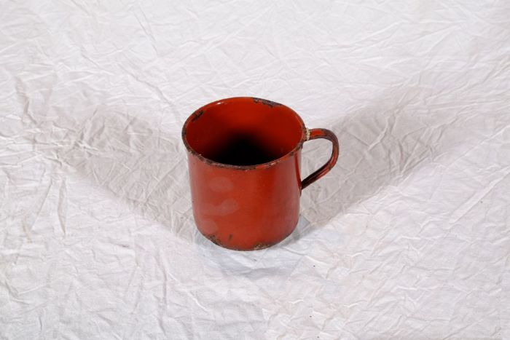 | Topf (A1120) | Der Topf besteht aus einem Eisenkern, der beidseitig mit Emaille überzogen ist. Das Eisen sorgte für eine gute Wärmeleitung, die Emaille ermöglichte eine einfache Reinigung und verhinderte, dass der Topf rostet.
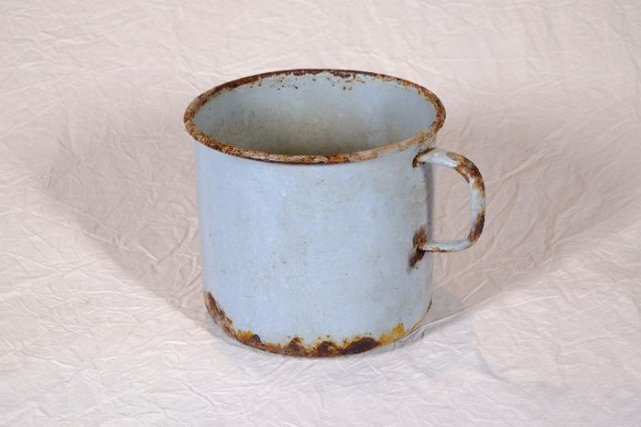 | Topf (A1122)
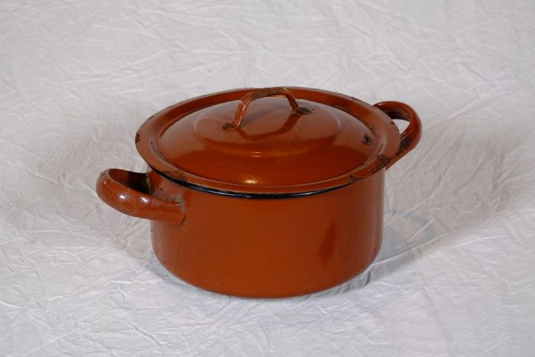 | Topf (A1123) | Der Topf besteht aus einem Eisenkern, der beidseitig mit Emaille überzogen ist. Das Eisen sorgte für eine gute Wärmeleitung, die Emaille ermöglichte eine einfache Reinigung und verhinderte, dass der Topf rostet.
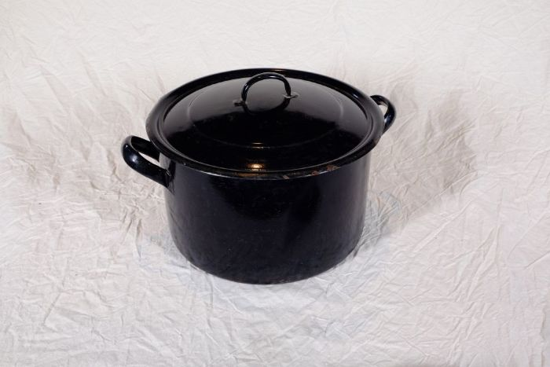 | Topf (A1124) | Der Topf besteht aus einem Eisenkern, der beidseitig mit Emaille überzogen ist. Das Eisen sorgte für eine gute Wärmeleitung, die Emaille ermöglichte eine einfache Reinigung und verhinderte, dass der Topf rostet.
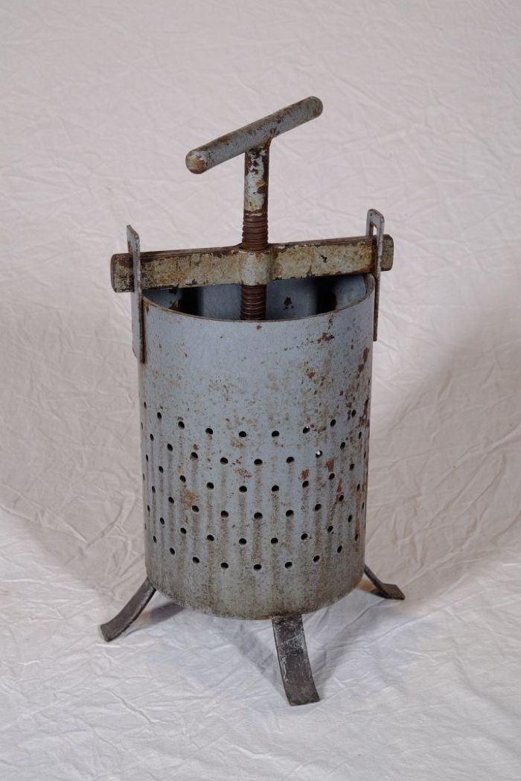
 | Obstpresse (A1127) | Die Presse diente zur Herstellung von Säften aus Obst und Gemüse. Indem man die Kurbel immer weiter nach unten drehte, konnte man großen Druck auf das Pressgut ausüben.

